18修冲模
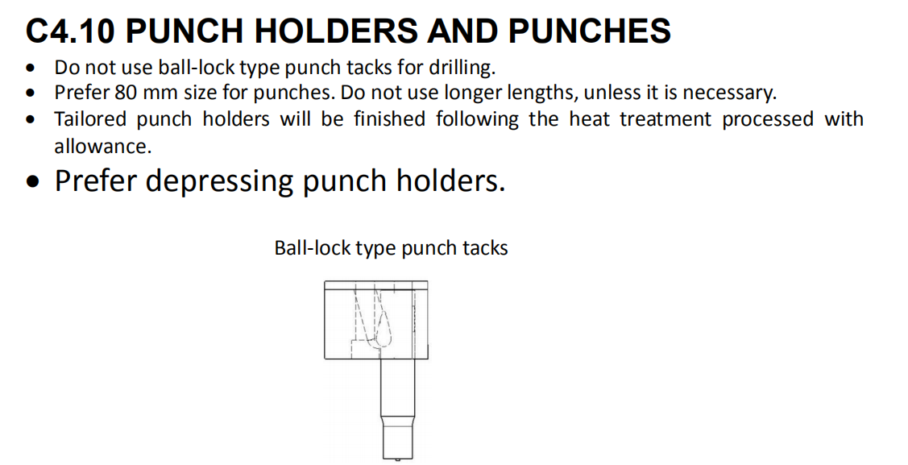
项目 | 说明 | 返回
冲头\凹模套选用标准 | 冲头标准长度：
 | ( )80mm ( )90mm ( )100mm
 | 冲头顶针(空间允许时自制冲头尽量设计弹顶销)
 | ( )需要 ( )不需要
 | 冲头中心销
 | ( )需要 ( )不需要
 | 快换冲头
 | ( )需要（圆孔直径≤8 mm、异形冲头短边≤ 6 mm 的冲孔必须采用)
 | ( )不需要
 | 冲头选用：SJ_(JOUDER);固定座选用：DRTK(圆形）/DRTSK(异形）__(JOUDER)
 | 重载冲头选用：料厚＞1.2mm 或 抗拉强度≥400 时要选用重载冲头
 | 重载冲头选用：SJ_F(JOUDER); 固定座选用：DRTTK(圆形）/DRTTSK(异形）__(JOUDER)
 | 冲头固定座禁止使用JRT系列/GRT/ORT(JOUDER)
 | 自制冲头/凹模套/垫板：材质选用1.2379 ，自制固定座：CK45
 | 自制冲头样式：
 | 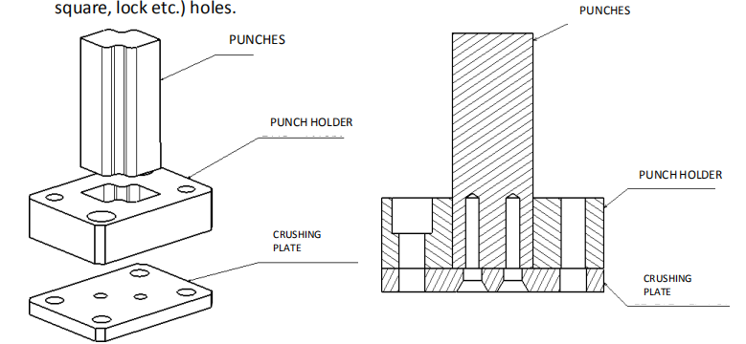 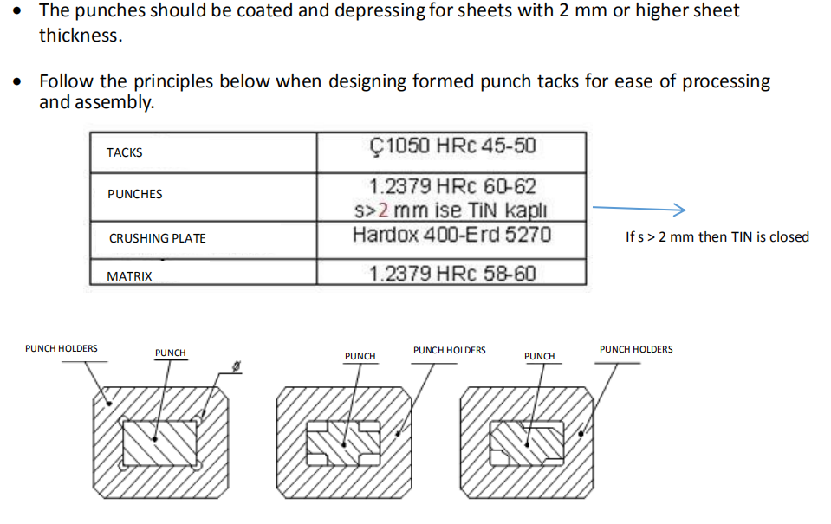

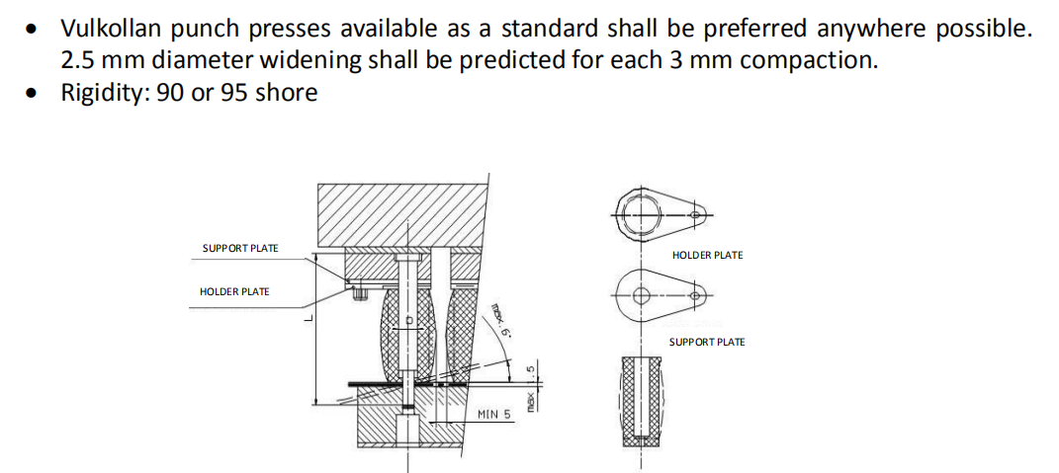
 | 特殊要求：
 | 1.所料厚≥2mm冲头采用TIN 涂层冲头
 | 2.允许使用聚胺脂压料器，PQSP(MISUMI),冲头直接6-10mm，冲孔角度超6°不能使用。
 | 注意：1）板厚大于1.5mm不能使用
 | 2）冲头直径10mm以下的板件角度大于6度的不能使用
 | 3）相邻两个聚氨酯压料器在压缩状态下，距离不能小于5mm
 | 4）每压实3mm，直径应预计膨胀2.5mm

 | 3.选择冲头和冲头固定座时需要注意底部高度的公差。
 | 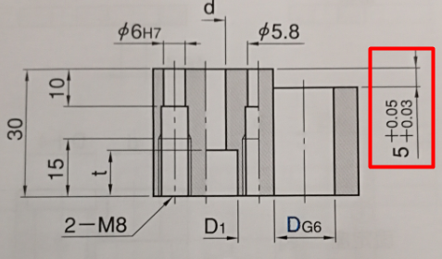 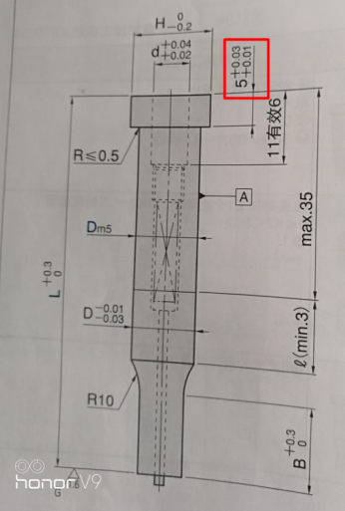 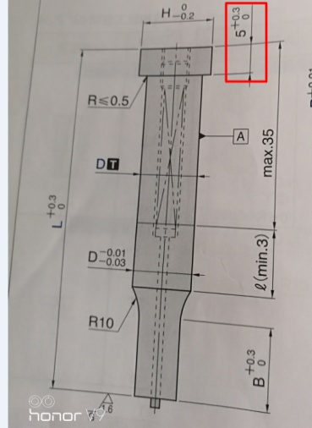

 | 凹模套要求：AD_(JOUDER),防转销：D6
 | 1.凹模套长度优选 20mm
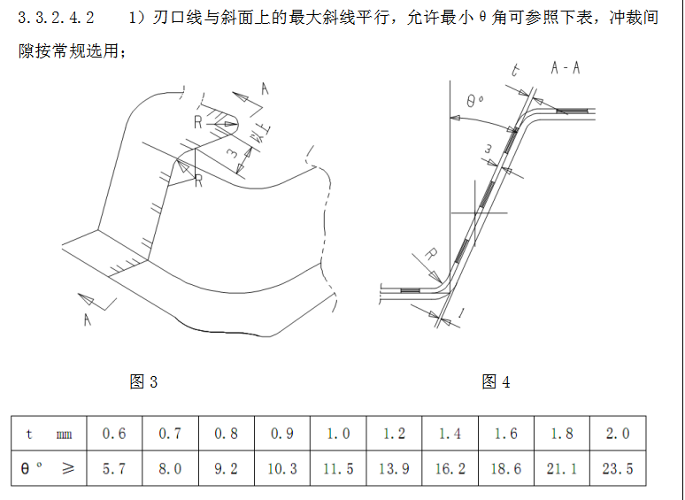
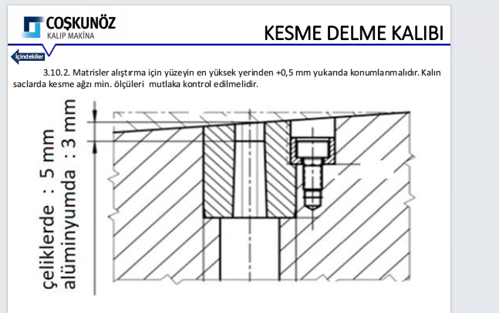
 | 2.凹模套止转方式
 | ( )销（Φ4） ( )销（Φ6） ( )压板

 | 3.凹模套加工后刃口最小厚度5mm,如下图
 | 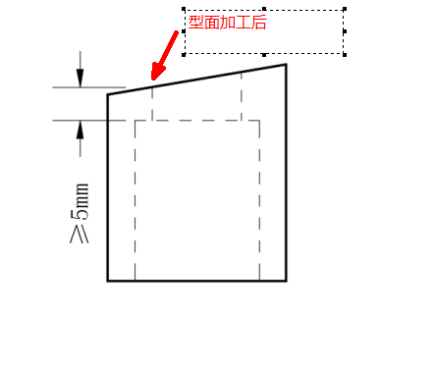


 | 4. 冲孔与修边刃口间距：凹模套边缘距离刃口最小10mm，凹模刃口边缘距离刃口最小5mm

 | 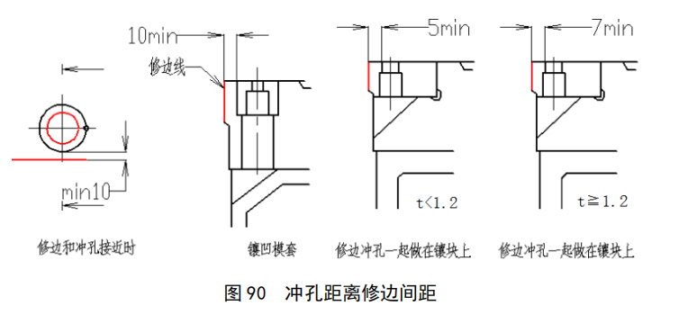

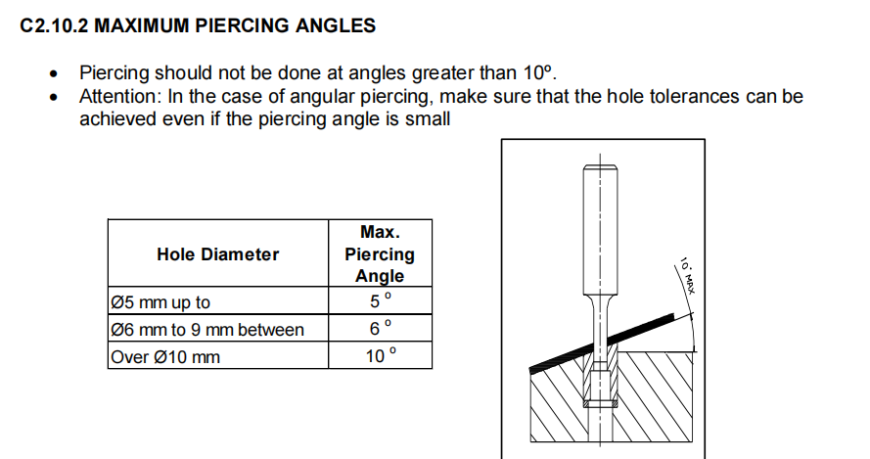

 | 5.凹模套之间的距离要求：
 | 凹模套安装块需要整体淬火，则相邻凹模套最小距离 ≥10mm
 | 凹模套安装块不需整体淬火，相邻凹模套不干涉即可
 | 标准凹模可以直接安装本体上，但是特殊情况需要加镶块

 | 压料芯开天窗
 | （ )需要 (注：圆孔直径≤8 mm、异形冲头短边≤ 6 mm ) ( ）不需要,不能加工的位置需要增加
 | 天窗镶块拆除时，保证不拆卸压料板就能拆除冲头固定座
 | 压料芯开天窗样式： 镶块材质CK45
 | 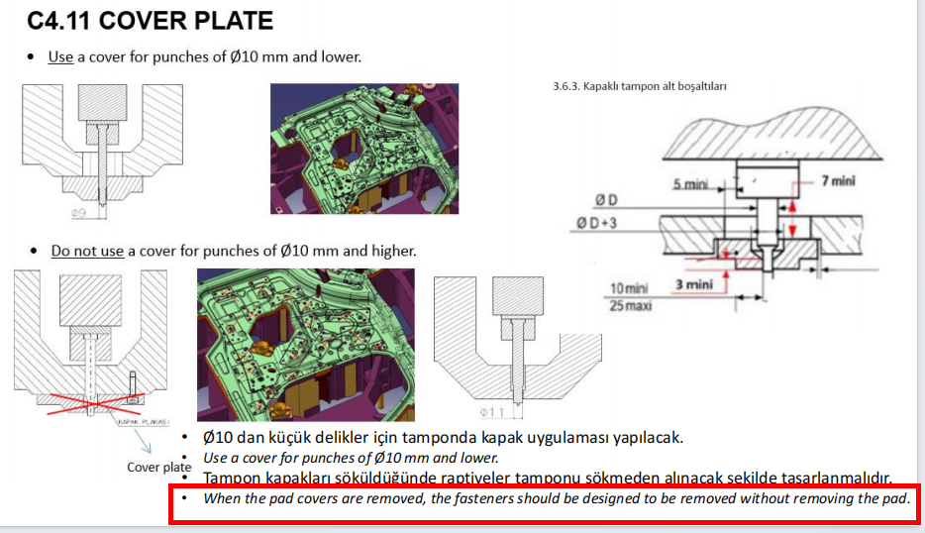

 | 冲头固定座的垫板:
 | （ ）所有冲头下都需要。
 | （ ）所有冲头下都不需要。
 | （ ）除快换冲头外其它都需要。

 | 1.冲头固定座安装面高度MAX200，并且要求从侧面逃料，必须加筋支撑，或者几个冲头固定座做成一个平面连接在一起，如下图

 | 2.冲头安装面做成方形，单边最小比固定座大2mm(加工处理）,空间不足等特殊情况下作随形
 | 3.冲头安装座底下做十字筋，不要直接到底或者做台阶后直接到底

 | 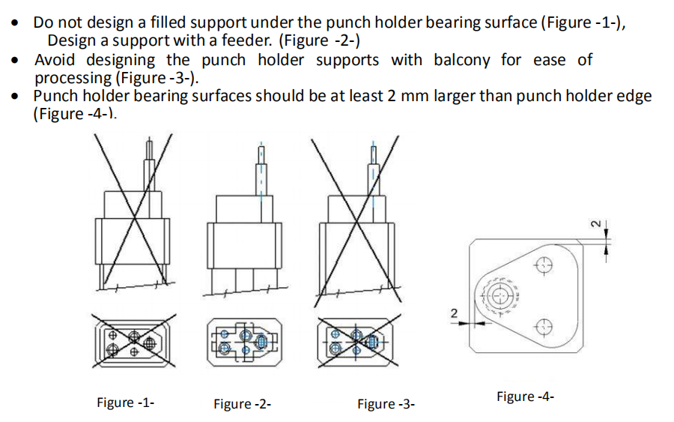

 | 一个自制冲头固定板上面最多安装3个冲头，如下图所示

 | 冲头吃入量设计要求:
 | 冲头吃入量 3-5mm(扣除料厚）

修边冲孔间隙 | 冲孔间隙按照JAC标准
 | 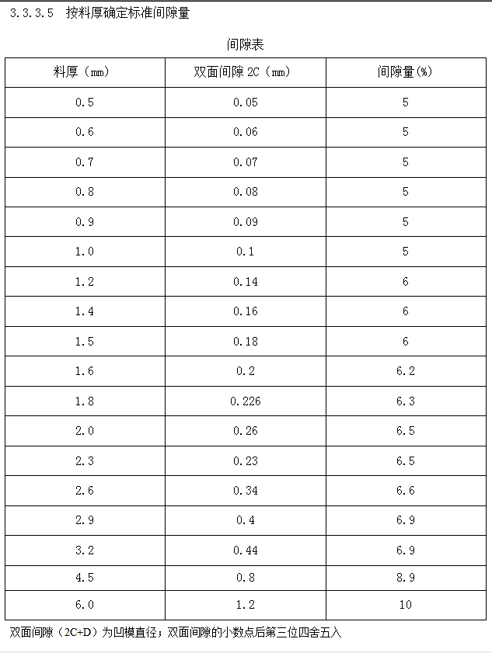

压料力的计算

修边刀块设计要求 | 1.在较平直的部位分块，避免在圆角处分块或曲率特别大处分，转角处分割线距圆弧至少5mm,上下 模分块线应错开>5mm。
 | 2.上模刀块长度： L≤350mm， 上模刀块宽高比 B/H≥1.4
 | 3.所有刀块后侧需有靠墙
 | 4.刀块底部必须有随形筋支撑，其最大悬空量不可超过 10mm
 | 5.密封镶块，L边贴合，特殊情况除外
 | 6.刀块及凸模刃口高度最小10mm(扣除料厚），吃入量按照JAC标准执行
 | 7.弹顶销选用普通的，不使用氮气弹簧类型
 | 8.修边刀块如下图所示(按照JAC标准）
 | 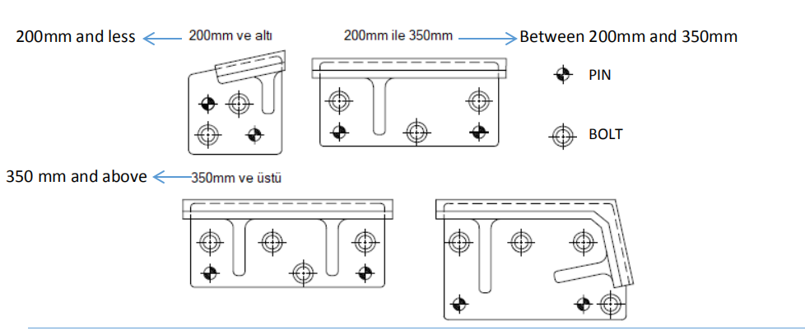 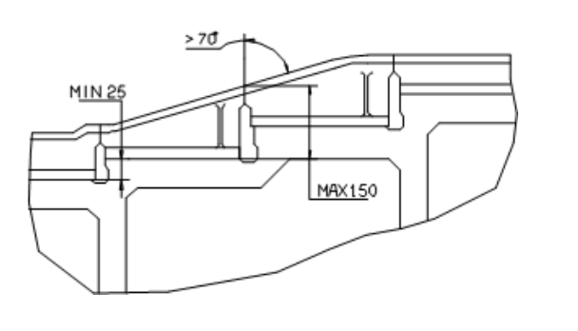 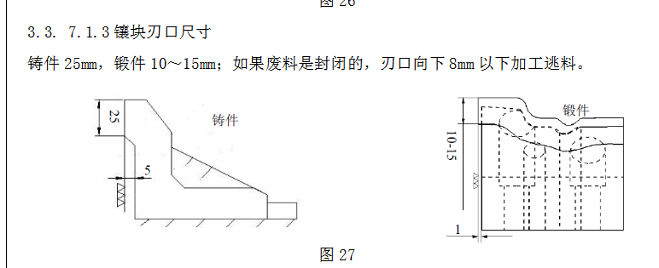

修边交刀样式 | 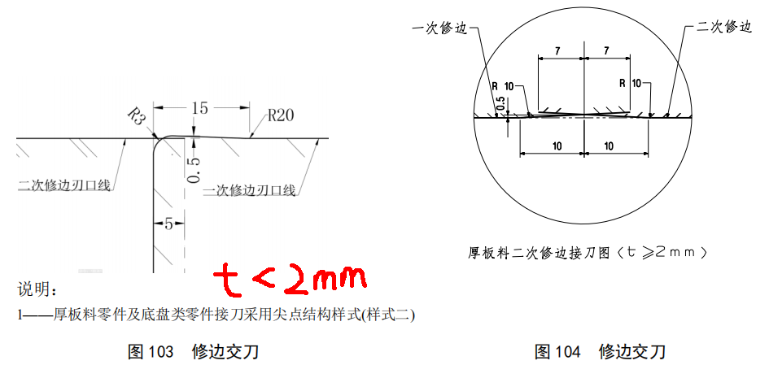

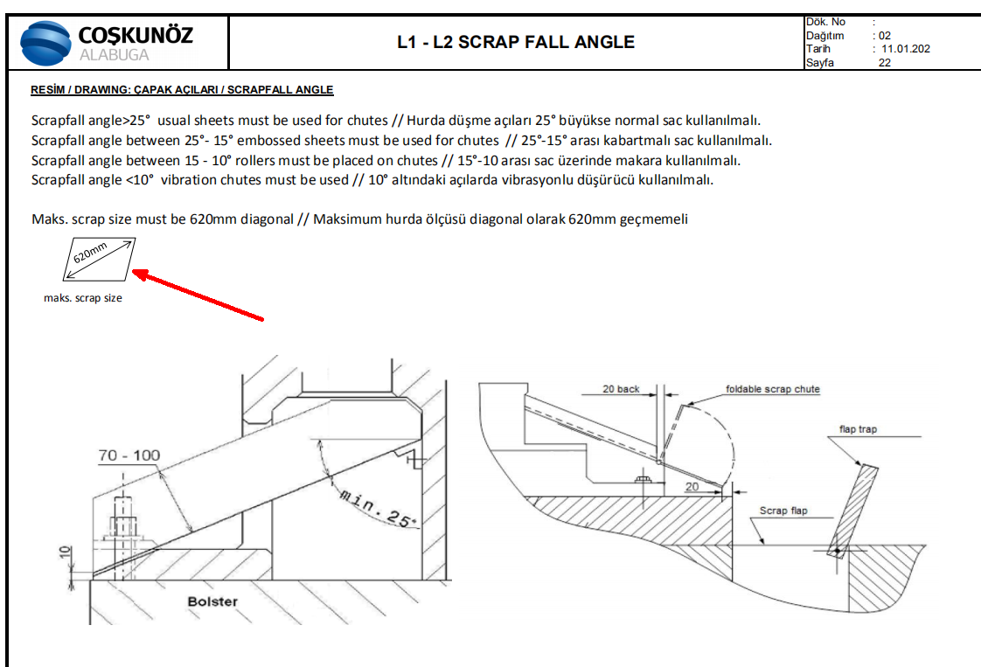
废料大小及角度 | 废料最大尺寸（600mm）。有超出废料尺寸标准的跟工艺核对，有明确会前要求的按照工艺执行
 | 1.模具要求废料划出机床外，不采用废料盒，废料排出机床外侧无法实现的情况下，JC2,JC3,JC4机床洞可以使用，但必须保证废料对角线长度比机床洞宽度小50mm以上
 | 2.自动线：废料滑槽角度：一级≥25°；第二级≥15°，
 | 手动线：废料滑槽角度：一级≥25°；第二级≥15°，
 | 所有废料滑槽角度在15°-30°之间的废料滑板采用波纹板(钢板上贴波纹皮的形式)，小于15°要使用滚轮，小于10°需要震动器
 | 3.二级废料滑板折叠后不可超出模具外
 | 4.自动线二级滑板长度比机床边界小20mm
 | 5.废料滑板距离压板槽最小距离SHPH27&L1线145mm,JC5-1200T/1600T按照125mm高度执行
 | 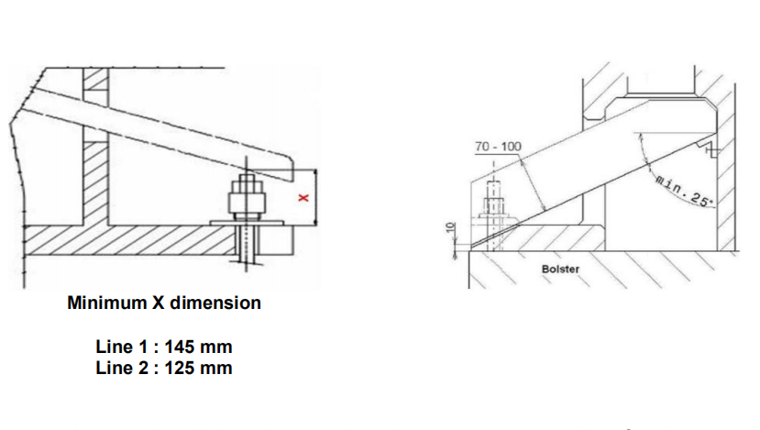 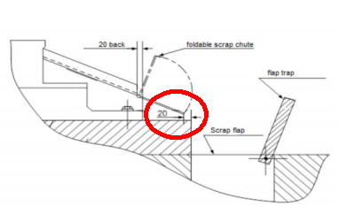

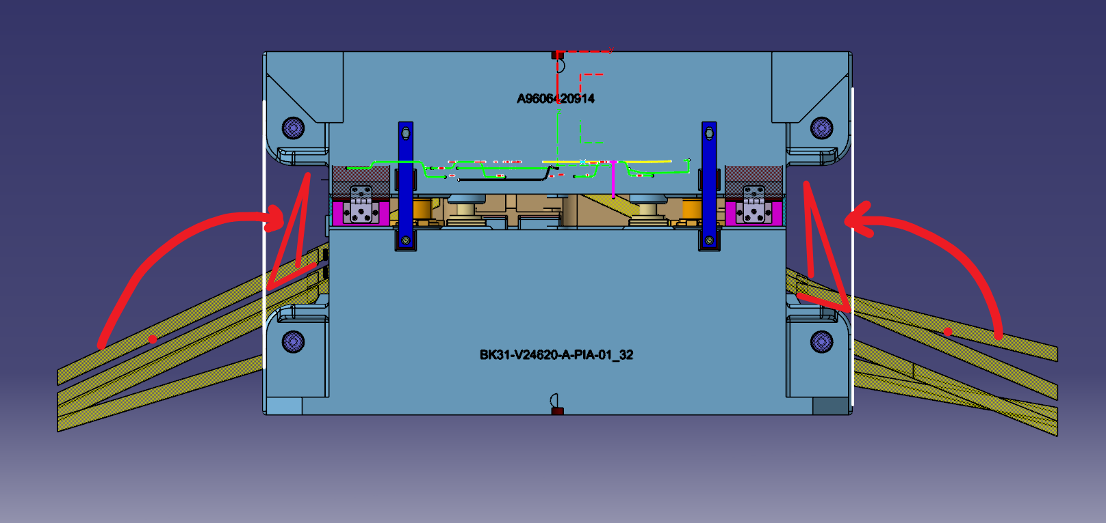
 | 6.针对手工线模具：废料滑板下面的筋不要做成斜的，做成平的，是为了后期滑板滑料不行的话，可以用废料盒代替。
 | 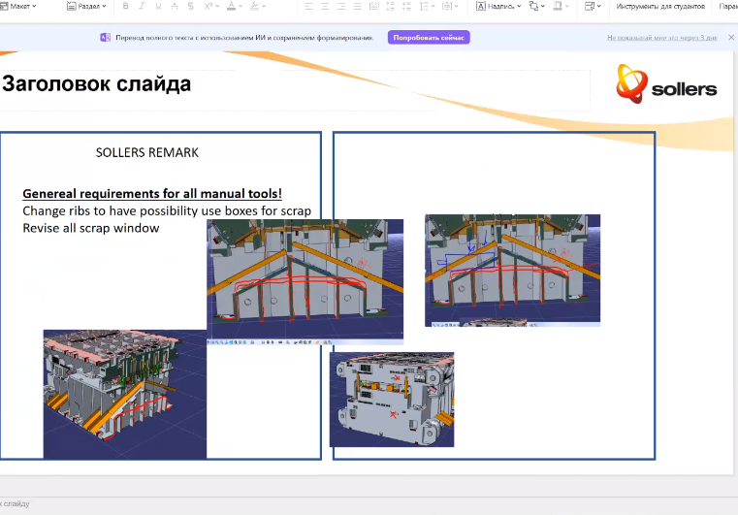

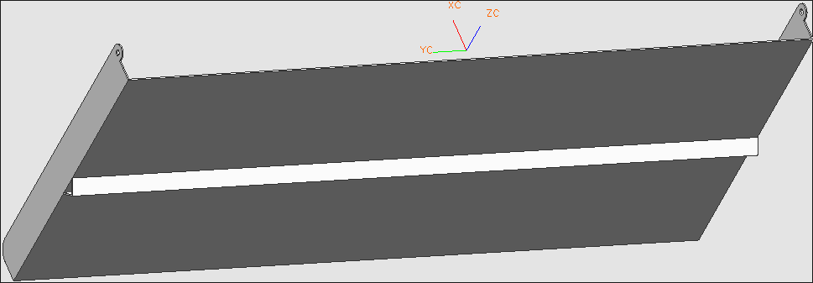
 | 7.废料滑板形式，安装、固定方式按照江福标准执行，如右图
 | 8.二级废料滑板长度超过800时要设计角铁支撑，长度超过1000mm的要分开制作

 | 9.掉料空间要求：1）掉料空间要比废料对角最大尺寸+MIN50mm 2）冲孔废料高度空间最小1.5倍废料直径 3）废料滑板到刃口处min80mm,保证高度空间重力向下滑落
 | 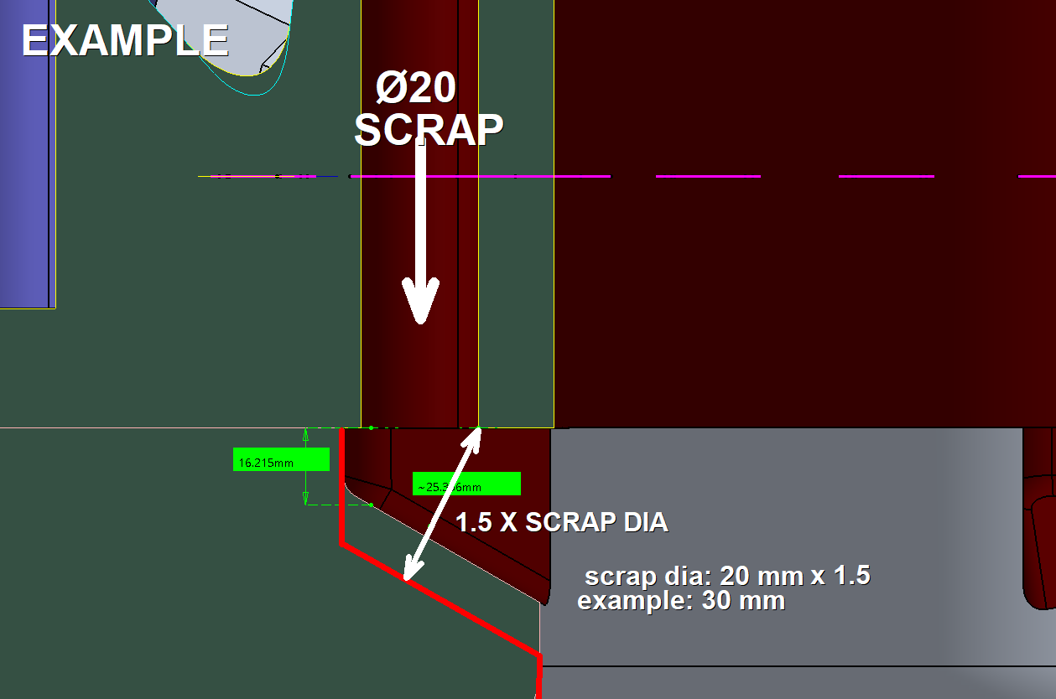 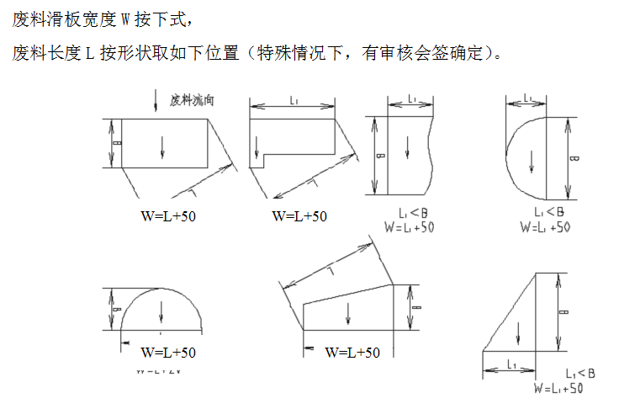

 | 10.侧冲孔废料滑出废料孔（侧冲孔均需开窥视孔，特殊情况无法开设时须经客户确认）
 | a) 碎料销形式：侧冲孔角度小于 30°时，优先采用碎料销
 | b) 偏心孔形式（碎料销及废料控制器无法实现时）

 | 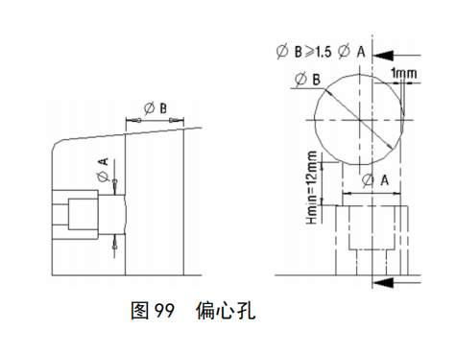

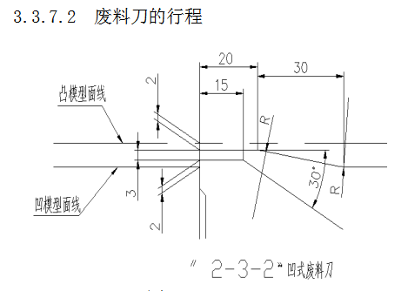
弹顶销 | 弹顶销规格：PJH（MISUMI）
 | 上模刀块设计弹顶销，弹顶销距离刃口边界最小 15mm

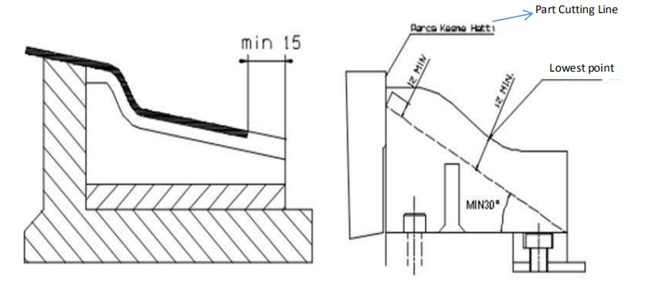
废料刀 | 1.废料刀刃口比坯料尺寸长至少 15mm
 | 2.下模废料刀须采用锻件样式，废料刀区域切入量按“2-3-2”原则
 | 3.此项目废料刀设计背托，不需要安装在凸模上

 | 废料刀材质：
 | （ ）ICD5(断差大用)
 | （ ）1.2379 （ ）Cr12MoV（厚板） （ ）SKD11

板件定位 | 模具采用定位销+定位板+型面的定位形式；
 | 定位具规格选取：见标准件清单,定位板直边导入量=15mm
 | （ ）NGNA/NGNBA(MISUMI) ，属性要加HTC处理，
 | 定位导正销规格：SDKLH(MISUMI)
 | 后工序采用定位销需保证有效定位直边超出料边3mm，要求定位销与模座基体过盈配合，同时需要有防脱落设施
 | 